CASO
FLORESTA, S.A.
ESTADO DE RESULTADOS
DEL 01 DE ENERO AL 31 DE DICIEMBRE DE CADA AÑO
(HISTÓRICO: 2021, PRONOSTICADO BAJO EL MÉTODO DEL % DE VENTAS: 2022)
EXPRESADO EN MILES DE QUETZALES

 | AÑO 2021 | %V | AÑO 2022 | %V |  | %H
Ventas | Q2,575.00 | 100.00% | Q2,832.50 | 100.00% | a) | 10%
(-) Costo de Ventas | -Q643.75 | -25.00% | -Q623.15 | -22.00% | c) | -3%
Utilidad Bruta | Q1,931.25 | 75.00% | Q2,209.35 | 78.00% |  | 14%
(-) Gastos Operativos | -Q1,250.00 | -48.54% | -Q1,375.00 | -48.54% | d) | 10%
(-) Depreciación | -Q130.00 | -5.05% | -Q135.85 | -4.80% | i) | 4%
Utilidad Operativa | Q551.25 | 21.41% | Q698.50 | 24.66% |  | 27%
(-) Intereses * | -Q165.35 | -6.42% | -Q165.35 | -5.84% |  | 0%
Utilidad antes de Impuestos | Q385.90 | 14.99% | Q533.15 | 18.82% |  | 38%
(-) ISR (25%) | -Q96.48 | -3.75% | -Q133.29 | -4.71% | b) | 38%
Utilidad Neta | Q289.42 | 11.24% | Q399.86 | 14.12% |  | 38%
(-) Dividendos Preferentes | -Q76.50 | -2.97% | -Q76.50 | -2.70% |  | 0%
UDAC (utilidad disponible para accionistas comunes | Q212.92 | 8.27% | Q323.36 | 11.42% |  | 52%
(-) Dividendos Comunes | -Q159.69 |  | -Q242.52 | -8.56% |  | 52%
Utilidad Retenida del Período | Q53.23 |  | Q80.84 | 2.85% |  | 52%
* Corresponden a los bonos de largo plazo y documentos por pagar

FLORESTA, S.A.
BALANCE GENERAL
AL 31 DE DICIEMBRE DE CADA AÑO |  |  |  |  |  |  | FLORESTA, S.A.
(HISTÓRICO: 2021, PRONOSTICADO: 2022) |  |  |  |  |  |  | ESTADO DE UTILIDADES RETENIDAS
EXPRESADO EN MILES DE QUETZALES |  |  |  |  |  |  | CORRESPONDIENTE AL AÑO 2022
 |  |  |  |  |  |  | PRONOSTICADO
 | AÑO 2021 | %V | Año 2022 | %V |  | %H | EXPRESADO EN MILES DE QUETZALES
ACTIVOS
Efectivo | Q555.00 | 21% | Q610.50 | 22% |  | 10%
Cuentas por Cobrar | Q745.00 | 28% | Q819.50 | 30% |  | 10% | Saldo al inicio del período, Enero 2022 | Q260.00
Inventario | Q950.00 | 36% | Q1,045.00 | 38% |  | 10% | + Utilidad del período 2022 | Q399.86
Activo corriente | Q2,250.00 | 85% | Q2,475.00 | 90% |  | 10% | Utilidad disponible para accionista comun y preferente | Q659.86
Planta y Equipo | Q650.00 | 25% | Q679.25 | 25% |  | 5% | - Dividendos preferentes | -Q76.50
(-) Depreciación Acumulada | -Q260.00 | -10% | -Q395.85 | -14% |  | 52% | Utilidad disponible para accionista comun | Q583.36
Activo no corriente | Q390.00 | 15% | Q283.40 | 10% |  | -27% | -Dividentos comunes | -Q242.52
TOTAL DEL ACTIVO | Q2,640.00 | 100% | Q2,758.40 | 100% |  | 4% | Saldo al final del periodo | Q340.84
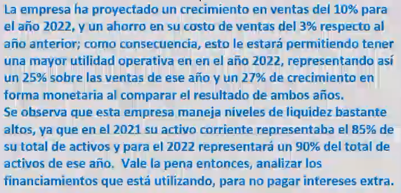
PASIVOS
Cuentas por Pagar | Q35.00 | 1% | Q38.50 | 1% |  | 10%
Gastos devengados (Pasivos Acumulados) | Q75.00 | 3% | Q82.50 | 3% |  | 10%
Pasivo corriente | Q110.00 | 4% | Q121.00 | 4% |  | 10%
Documentos por Pagar | Q725.00 | 27% | Q725.00 | 26% |  | 0%
Bonos a Largo Plazo | Q910.00 | 34% | Q910.00 | 33% |  | 0%
Pasivo no corriente | Q1,635.00 | 62% | Q1,635.00 | 59% |  | 0%
CAPITAL |  | 0% |  | 0%
Capital preferente | Q510.00 | 19% | Q510.00 | 18% |  | 0%
Capital Común | Q125.00 | 5% | Q125.00 | 5% |  | 0%
Utilidad retenida | Q260.00 | 10% | Q340.84 | 12% |  | 31%
Total Capital | Q895.00 | 34% | Q975.84 | 35% |  | 9%
TOTAL DEL PASIVO + CAPITAL | Q2,640.00 | 100% | Q2,731.84 | 99% |  | 3%
(+) Fondos Adicionales Necesarios (FAN) |  |  | Q26.56 | 1%
SUMA IGUAL AL ACTIVO |  |  | Q2,758.40 | 100%

Fondos Adicionales Necesarios (FAN) | Q26.56

Distribución del FAN: |  |  |  |  | Monto
Documentos por Pagar | Q8.48 |  |  | Documentos por Pagar | Q725.00 | 31.94%
Bonos a Largo Plazo | Q10.65 |  |  | Bonos a Largo Plazo | Q910.00 | 40.09%
Capital preferente | Q5.97 |  |  | Capital preferente | Q510.00 | 22.47%
Capital Común | Q1.46 |  |  | Capital Común | Q125.00 | 5.51%
 | Q26.56 |  |  |  | Q2,270.00 | 100.00%

Analisis %
FLORESTA, S.A.
ESTADO DE RESULTADOS
DEL 01 DE ENERO AL 31 DE DICIEMBRE DE CADA AÑO
(HISTÓRICO: 2021, PRONOSTICADO BAJO EL MÉTODO DEL % DE VENTAS: 2022)
EXPRESADO EN MILES DE QUETZALES

 | AÑO 2021 | %V | AÑO 2022 | %V |  | %H
Ventas | Q2,575.00 | 100.00% | Q2,832.50 | 100.00% | a) | 10%
(-) Costo de Ventas | -Q643.75 | -25.00% | -Q623.15 | -22.00% | c) | -3%
Utilidad Bruta | Q1,931.25 | 75.00% | Q2,209.35 | 78.00% |  | 14%
(-) Gastos Operativos | -Q1,250.00 | -48.54% | -Q1,375.00 | -48.54% | d) | 10%
(-) Depreciación | -Q130.00 | -5.05% | -Q135.85 | -4.80% | i) | 4%
Utilidad Operativa | Q551.25 | 21.41% | Q698.50 | 24.66% |  | 27%
(-) Intereses * | -Q165.35 | -6.42% | -Q165.35 | -5.84% |  | 0%
Utilidad antes de Impuestos | Q385.90 | 14.99% | Q533.15 | 18.82% |  | 38%
(-) ISR (25%) | -Q96.48 | -3.75% | -Q133.29 | -4.71% | b) | 38%
Utilidad Neta | Q289.42 | 11.24% | Q399.86 | 14.12% |  | 38%
(-) Dividendos Preferentes | -Q76.50 | -2.97% | -Q77.40 | -2.73% |  | 1%
UDAC (utilidad disponible para accionistas comunes | Q212.92 | 8.27% | Q322.47 | 11.38% |  | 51%
(-) Dividendos Comunes | -Q159.69 |  | -Q241.85 | -8.54% |  | 51%
Utilidad Retenida del Período | Q53.23 |  | Q80.62 | 2.85% |  | 51%
* Corresponden a los bonos de largo plazo y documentos por pagar

FLORESTA, S.A.
BALANCE GENERAL
AL 31 DE DICIEMBRE DE CADA AÑO |  |  |  |  |  |  | FLORESTA, S.A.
(HISTÓRICO: 2021, PRONOSTICADO: 2022) |  |  |  |  |  |  | ESTADO DE UTILIDADES RETENIDAS
EXPRESADO EN MILES DE QUETZALES |  |  |  |  |  |  | CORRESPONDIENTE AL AÑO 2022
 |  |  |  |  |  |  | PRONOSTICADO
 | AÑO 2021 | %V | Año 2022 | %V |  | %H | EXPRESADO EN MILES DE QUETZALES
ACTIVOS
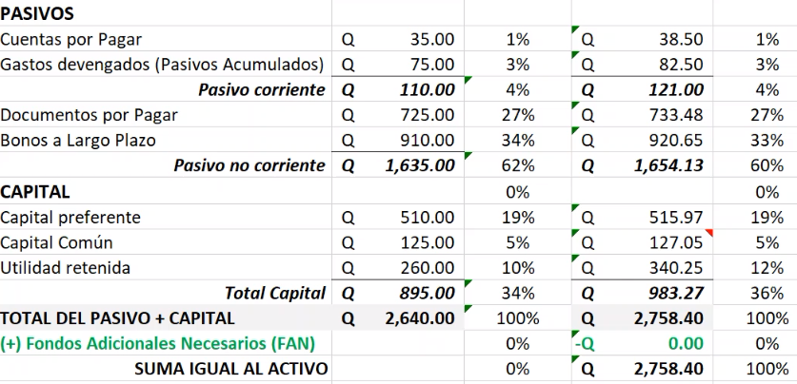
Efectivo | Q555.00 | 21% | Q610.50 | 22% |  | 10%
Cuentas por Cobrar | Q745.00 | 28% | Q819.50 | 30% |  | 10% | Saldo al inicio del período, Enero 2022 | Q260.00
Inventario | Q950.00 | 36% | Q1,045.00 | 38% |  | 10% | + Utilidad del período 2022 | Q399.86
Activo corriente | Q2,250.00 | 85% | Q2,475.00 | 90% |  | 10% | Utilidad disponible para accionista comun y preferente | Q659.86
Planta y Equipo | Q650.00 | 25% | Q679.25 | 25% |  | 5% | - Dividendos preferentes | -Q77.40
(-) Depreciación Acumulada | -Q260.00 | -10% | -Q395.85 | -14% |  | 52% | Utilidad disponible para accionista comun | Q582.47
Activo no corriente | Q390.00 | 15% | Q283.40 | 10% |  | -27% | -Dividentos comunes | -Q241.85
TOTAL DEL ACTIVO | Q2,640.00 | 100% | Q2,758.40 | 100% |  | 4% | Saldo al final del periodo | Q340.62

PASIVOS
Cuentas por Pagar | Q35.00 | 1% | Q38.50 | 1% |  | 10%
Gastos devengados (Pasivos Acumulados) | Q75.00 | 3% | Q82.50 | 3% |  | 10%
Pasivo corriente | Q110.00 | 4% | Q121.00 | 4% |  | 10%
Documentos por Pagar | Q725.00 | 27% | Q733.48 | 27% |  | 1%
Bonos a Largo Plazo | Q910.00 | 34% | Q920.65 | 33% |  | 1%
Pasivo no corriente | Q1,635.00 | 62% | Q1,654.13 | 60% |  | 1%
CAPITAL |  | 0% |  | 0%
Capital preferente | Q510.00 | 19% | Q515.97 | 19% |  | 1%
Capital Común | Q125.00 | 5% | Q126.68 | 5% |  | 1%
Utilidad retenida | Q260.00 | 10% | Q340.62 | 12% |  | 31%
Total Capital | Q895.00 | 34% | Q983.27 | 36% |  | 10%
TOTAL DEL PASIVO + CAPITAL | Q2,640.00 | 100% | Q2,758.40 | 100% |  | 4%
(+) Fondos Adicionales Necesarios (FAN) |  |  | Q0.00 | 0%
SUMA IGUAL AL ACTIVO |  |  | Q2,758.40 | 100%

Fondos Adicionales Necesarios (FAN) | Q0.00

Distribución del FAN: |  |  |  |  | Monto
Documentos por Pagar | Q8.48 |  |  | Documentos por Pagar | Q725.00 | 31.94%
Bonos a Largo Plazo | Q10.65 |  |  | Bonos a Largo Plazo | Q910.00 | 40.09%
Capital preferente | Q5.97 |  |  | Capital preferente | Q510.00 | 22.47%
Capital Común | Q1.46 |  |  | Capital Común | Q125.00 | 5.51%
 | Q26.56 |  |  |  | Q2,270.00 | 100.00%

 |  | AÑO 2021 | AÑO 2022 | Comentario
RAZONES DE LIQUIDEZ |  |  |  | Nivel de riesgo de no cubrir sus obligaciones de corto plazo: NULO. Posee 20 veces lo que ya tiene comprometido, y sin usar sus inventarios alrededor de 11 veces.
Razón Circulante | Activo Corriente | 20.45 | 20.45
 | Pasivo Corriente

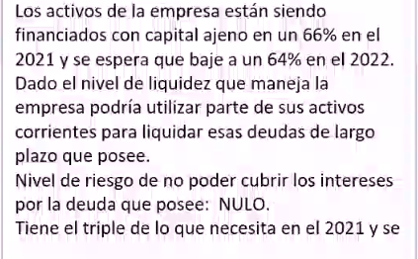
Razón Rápida | Activo Corriente - Inventarios | 11.82 | 11.82
 | Pasivo Corriente

ADMINISTRACIÓN DE DEUDAS

Deuda Total | Pasivo Total | 66.10% | 64.35%
(Razon de deuda) | Activos Totales

Rotación de Intereses | UAII | 3.3338373148 | 4.2243725431
 | Cargo por Intereses

RENTABILIDAD
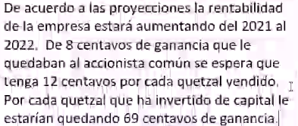
Margen de Utilidad sobre Ventas | Ingreso Neto para Acc. Comunes | 8.27% | 11.38%
 | Ventas

Rendimiento sobre Activos (ROA) | Ingreso Neto para Acc. Comunes | 8.07% | 11.69%
 | Activos Totales

Rendimiento sobre Capital Contable | Ingreso Neto para Acc. Comunes | 55.31% | 69.01%
(ROE) | Capital Contable Común

Captial contable comun es todo excepto las acciones preferentes
Utilidades por acción (UPA) | Ingreso Neto para Acc. Comunes | #REF! | #REF!
 | Número de Acciones

Dividendos por acción (DPA) | Dividendos Comunes | #REF! | #REF!

